Análisis Estático
Proyecto: | MotoGo — Análisis Estático de Código (SonarQube)
Descripción: | Durante la fase de construcción del proyecto MotoGo, se implementó un proceso de análisis estático de código utilizando SonarQube como herramienta principal. Se analizaron tanto el Backend (Go) como el Frontend (Flutter/Dart) para garantizar la calidad, seguridad y mantenibilidad del código. Las evidencias visuales se encuentran en las carpetas img-backend/ e img-front/ dentro de Contruccion/.

Resultados del Análisis Estático
Métrica | Descripción | Backend (Go) | Frontend (Flutter) | Umbral / Quality Gate
Quality Gate | Evaluación general del proyecto que determina si cumple con los estándares mínimos de calidad definidos. Un Quality Gate 'Passed' indica que todas las condiciones se cumplen. | Passed | Passed | Todas las condiciones deben cumplirse
Cobertura de Código (%) | Porcentaje de líneas de código ejecutadas durante las pruebas unitarias. Indica qué tan bien las pruebas cubren el código fuente del proyecto. | 81.5% | 87.1% | ≥ 80% (objetivo del proyecto)
Líneas de Código (ncloc) | Número total de líneas de código fuente sin contar comentarios ni líneas en blanco. Mide el tamaño real del proyecto. | ~5,000+ | ~15,000+ | Informativo (sin umbral)
Bugs | Defectos en el código que representan algo incorrecto en la lógica o comportamiento del programa. Los bugs pueden causar fallos en tiempo de ejecución. | 0 | 0 | 0 (cero bugs)
Vulnerabilidades | Debilidades de seguridad en el código que podrían ser explotadas por atacantes. Incluye inyección SQL, XSS, exposición de datos sensibles, etc. | 0 | 0 | 0 (cero vulnerabilidades)
Security Hotspots | Fragmentos de código que requieren revisión manual de seguridad. No necesariamente son vulnerabilidades, pero podrían serlo dependiendo del contexto. | Revisados | Revisados | Todos revisados (SAFE/FIXED)
Code Smells | Problemas de mantenibilidad que no afectan el funcionamiento pero dificultan la lectura, comprensión y modificación del código a futuro. | Mínimos | Mínimos | Controlados
Deuda Técnica | Tiempo estimado necesario para corregir todos los code smells detectados. Una deuda baja indica código limpio y mantenible. | Baja | Baja | < 5% del tiempo de desarrollo
Duplicaciones (%) | Porcentaje de código duplicado en el proyecto. La duplicación excesiva dificulta el mantenimiento y aumenta el riesgo de inconsistencias. | < 3% | < 3% | < 3% (umbral recomendado)
Complejidad Ciclomática | Medida de la complejidad del flujo de control del código. Funciones con alta complejidad son difíciles de testear y mantener. | Controlada | Controlada | < 10 por función (recomendado)

Herramientas y Prácticas de Análisis
Herramienta / Práctica | Tipo | Descripción | Aplicación en MotoGo
SonarQube | Plataforma | Plataforma de análisis estático de código que integra múltiples reglas de calidad, seguridad y mantenibilidad para Go y Dart. | Servidor SonarQube configurado para analizar ambos proyectos (backend y frontend) con Quality Gates personalizados.
sonar-scanner | CLI / Scanner | Herramienta de línea de comandos que ejecuta el análisis del código fuente y envía los resultados al servidor SonarQube. | Se ejecuta manualmente con sonar-scanner apuntando al archivo sonar-project.properties de cada proyecto.
go test -cover | Cobertura (Backend) | Genera reportes de cobertura de código en Go, indicando qué líneas son ejecutadas por las pruebas unitarias. | Comando: go test ./... -coverprofile=coverage.out. El archivo coverage.out es consumido por SonarQube.
flutter test --coverage | Cobertura (Frontend) | Genera reportes de cobertura de código en Flutter en formato lcov, compatible con SonarQube. | Comando: flutter test --coverage. Genera coverage/lcov.info que SonarQube procesa.
Quality Gate | Umbral de Calidad | Conjunto de condiciones que el proyecto debe cumplir para ser considerado apto para producción (cobertura, bugs, vulnerabilidades, code smells). | Quality Gate configurado en SonarQube con condiciones de cobertura ≥ 80%, 0 bugs, 0 vulnerabilidades y deuda técnica controlada.
Quality Profile | Reglas de Análisis | Conjunto de reglas específicas activadas para cada lenguaje (Go, Dart) que definen qué problemas detectar y con qué severidad. | Perfiles personalizados: reglas de estilo desactivadas para evitar falsos positivos, reglas de seguridad en severidad alta/blocker.

Evidencias — Backend (Go) — SonarQube
 Captura Backend #1
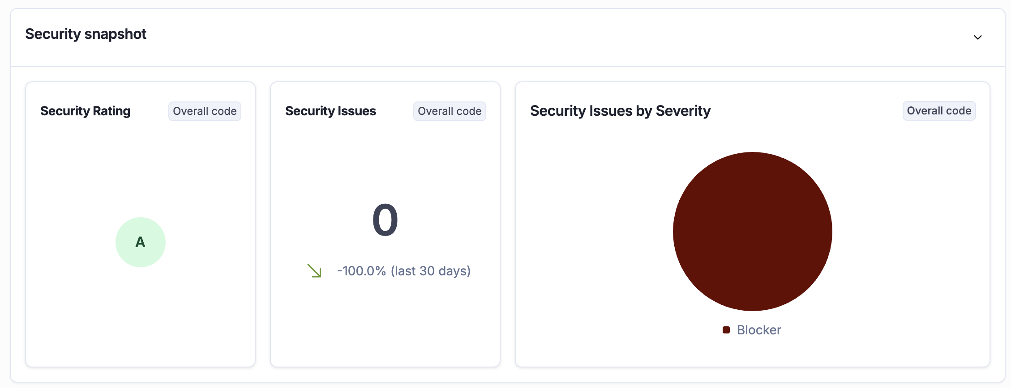 Captura Backend #2
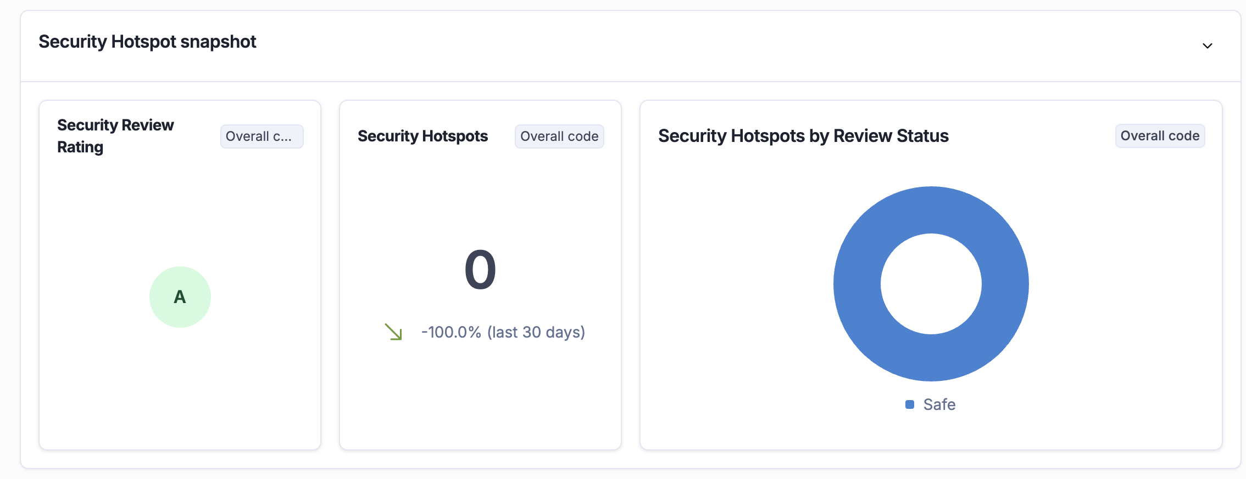 Captura Backend #3
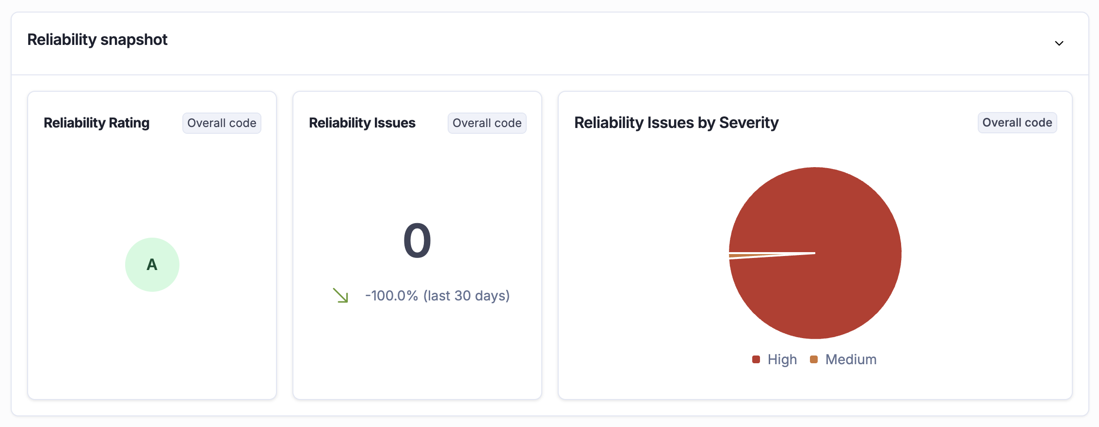 Captura Backend #4
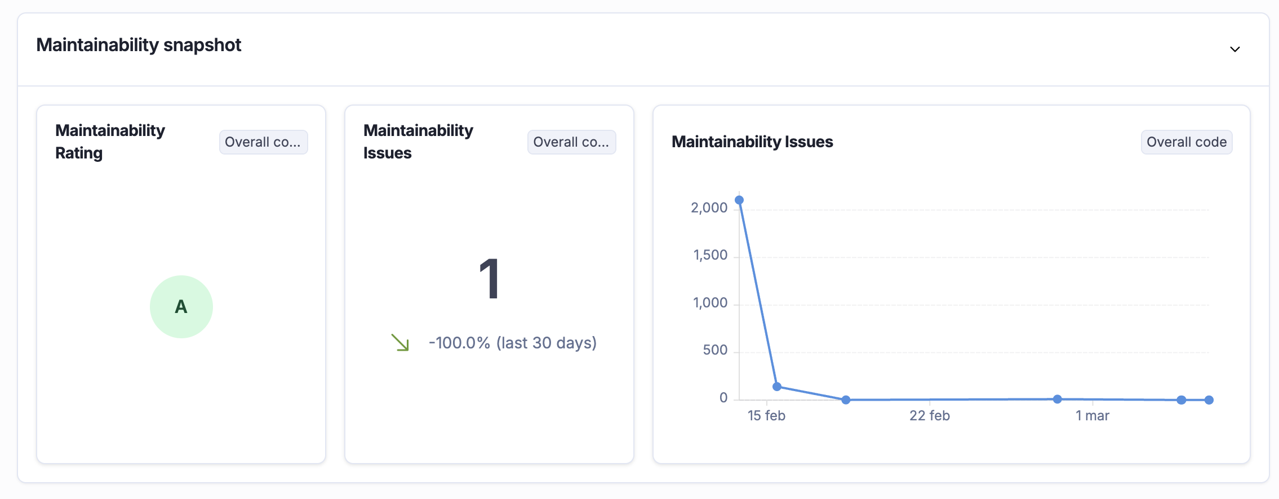 Captura Backend #5

Evidencias — Frontend (Flutter) — SonarQube
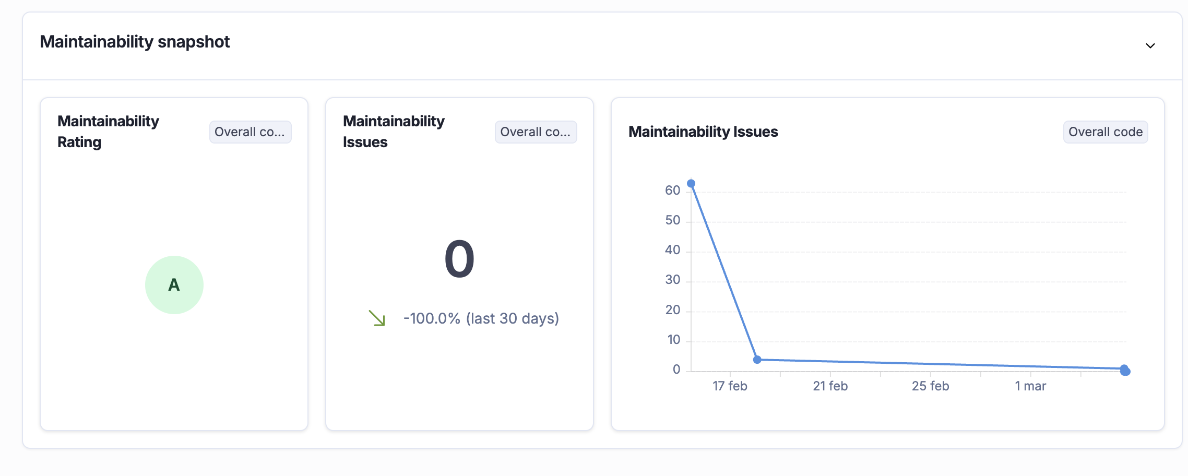 Captura Frontend #1
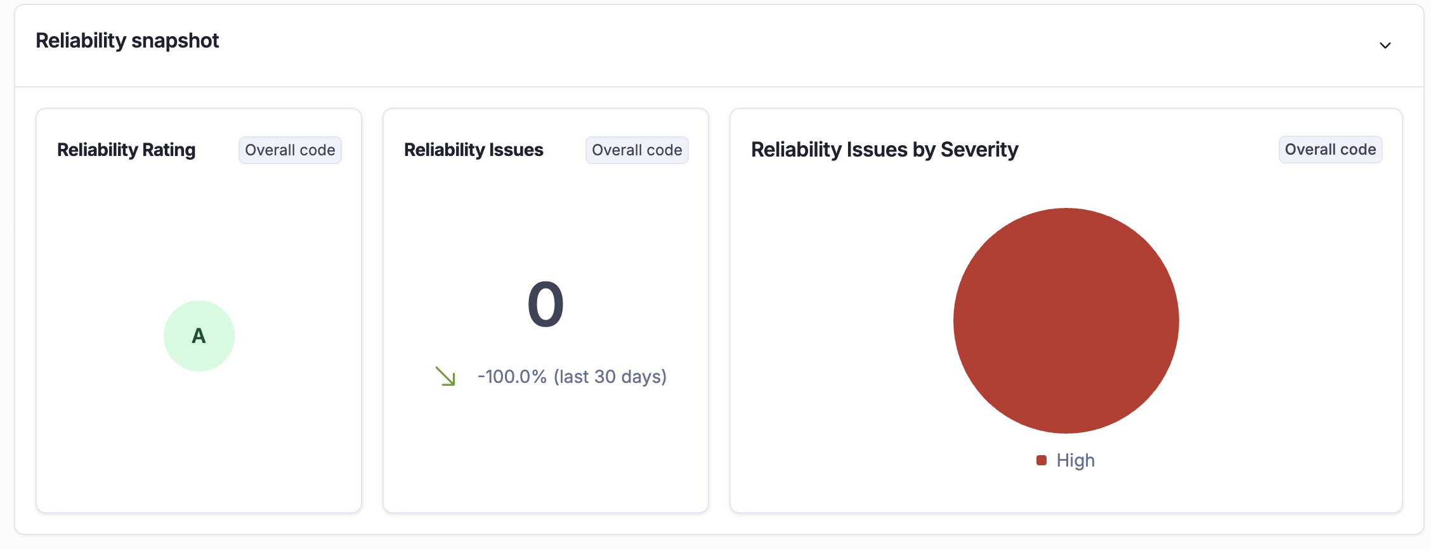 Captura Frontend #2
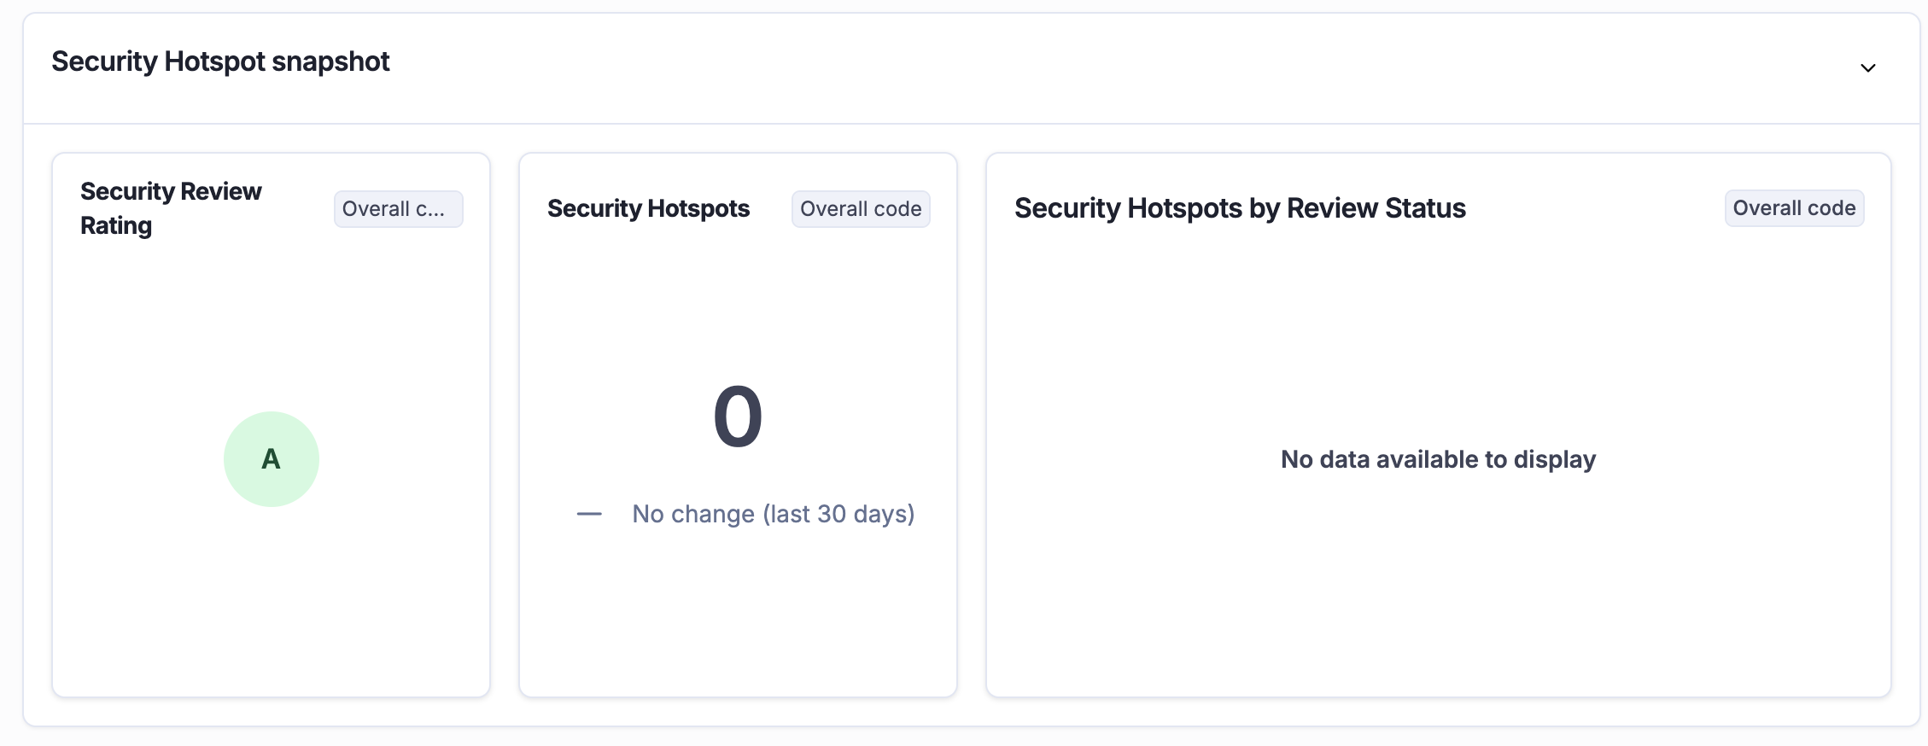 Captura Frontend #3
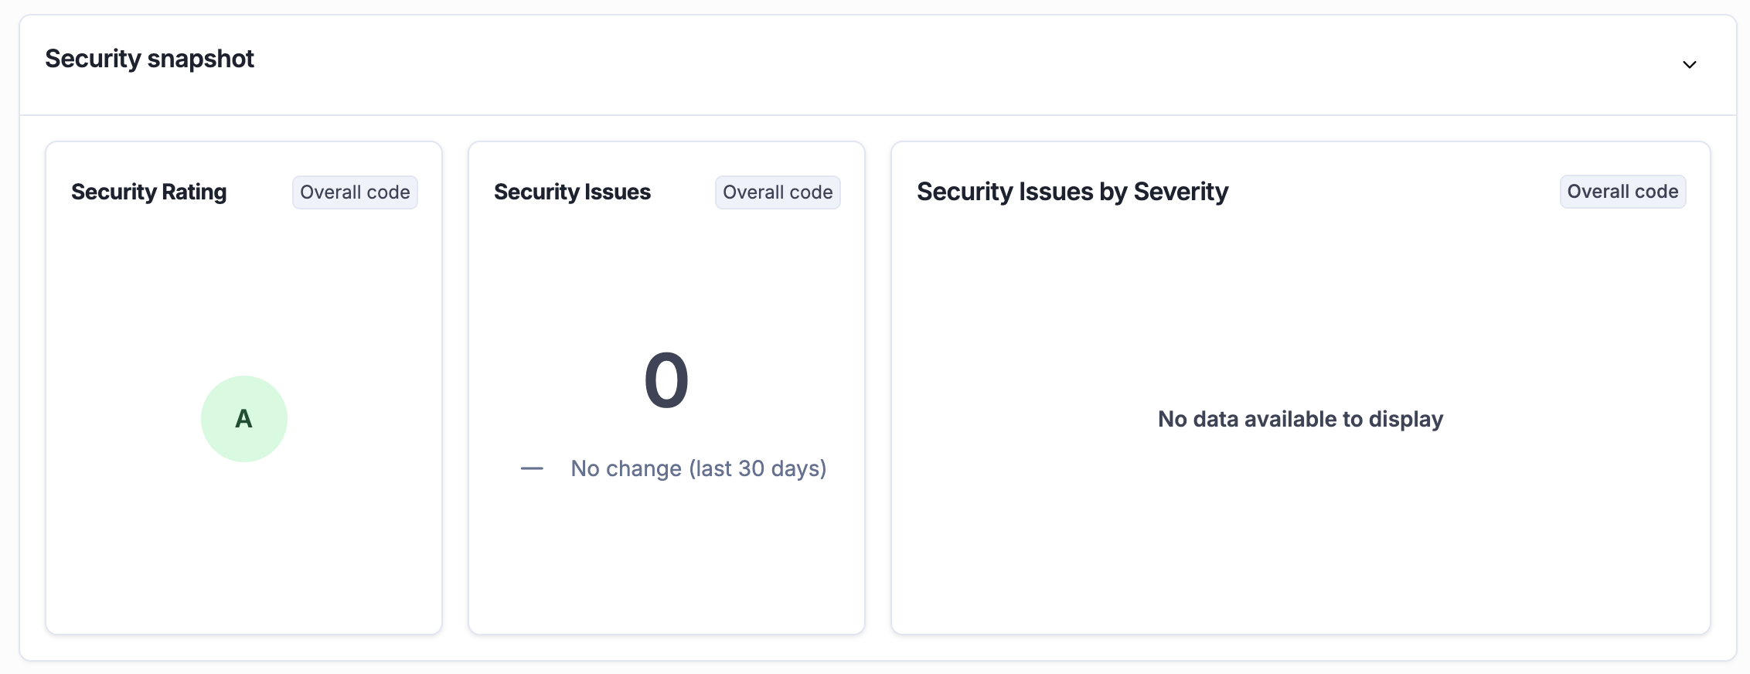 Captura Frontend #4
 Captura Frontend #5

